Orientações
Orientações acerca da elaboração de planilha orçamentária para a retomada de obras inacabadas
 | Serviço que não será executado (executado 100% no pacto original) - (ZERAR QUANTITATIVOS)
 | Serviço complementar remanescente do pacto original - executado parcialmente no contrato anterior, ou que será mantido por ocasião da repactuação, ou mesmo que deverá ser refeito por ocasião da retomada da obra.
 | Novos serviços incluídos na planilha em decorrência de elementos ou sistemas construtivos condenados no laudo Técnico de vistoria. (Exemplos, tais como: demolições, remoções, retiradas, refazimentos, bota-foras, outros)
 | Serviços provenientes de alterações de Projeto (Serviços trocados por outros serviços ou alteração de especificação técnica de materiais). Exemplos: adequações de acessibilidade, acréscimos e outras adequações pertinentes.

1) | Acesso a planilha original pactuada (ver ano do pacto/Termo de compromisso/convênio e compatibilizar com a versão da planilha)
link | Ensino Fundamental — Fundo Nacional de Desenvolvimento da Educação (www.gov.br)
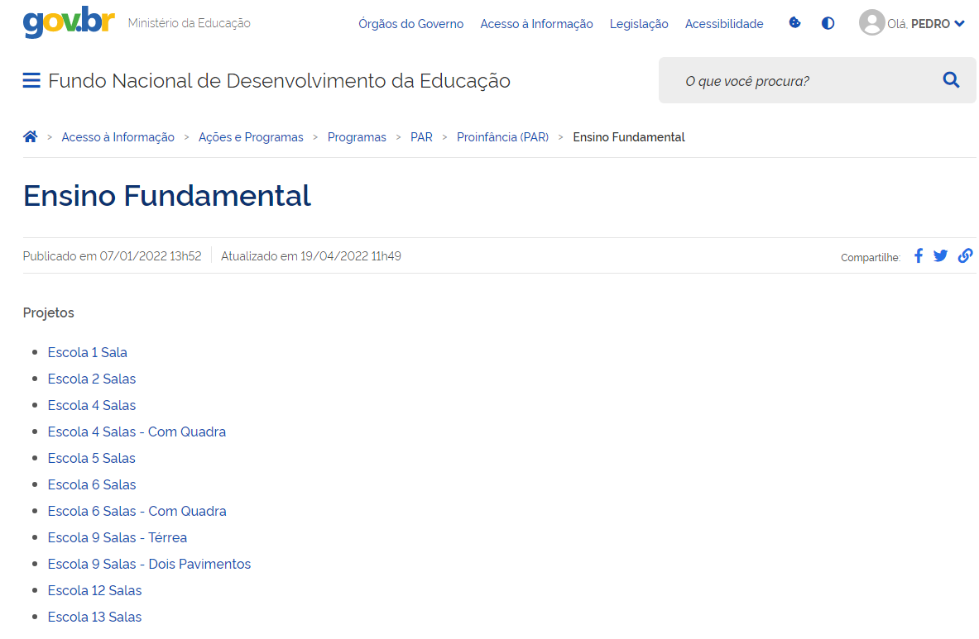
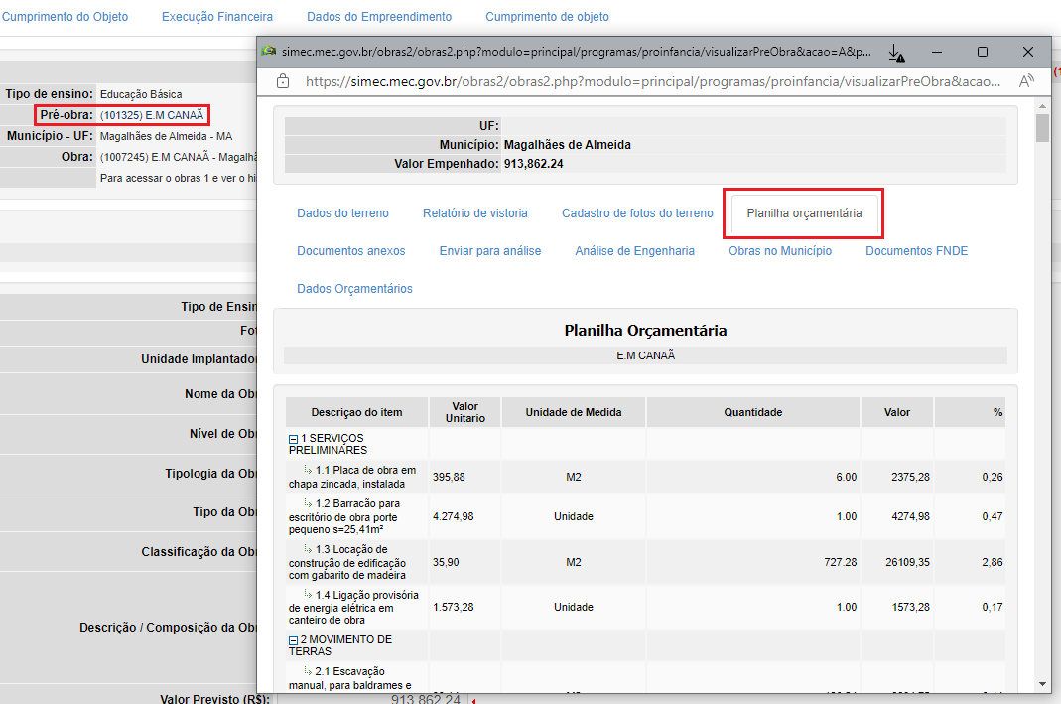

Obs.: | Escolha a tipologia da obra, no menu seguinte: versão de planilha, conforme ano de pacto do Termo de compromisso/convênio (se for o caso);
 | Acessar também a obra no SIMEC, módulo Obras 2.0, clicar em "pré obra" (marcado em vermelho), acessar a aba "planilha orçamentária". Essa situação demonstra a planilha pactuada com a versão de atualização de planilha, conforme versão de projeto;
 | É importante compatibilizar as versões de planilha com a versão do pacto original. Ainda, por se tratar de retomada de obra, importante dimensionar serviços já executados, não executado, bem como serviços que precisarão ser refeitos.
 | Além disso, ao se identificar um serviço em que seja preciso ser refeito, importante compor serviços, atis como: reparações, demolições, retiradas e remoçoes, devidamente compostos pelo SINAPI e incluidos na nova planilha de repactuação.

